상품제안서
비즈니스 멀티 노트북가방 | 상품코드: S30877

 |  |  |  |  |  |  | 02-713-8555 | www.synergygift.co.kr
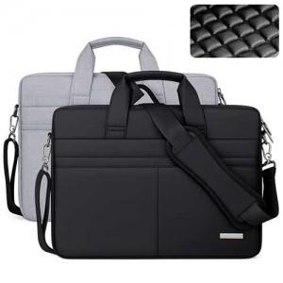

【상세/제작정보】

【인쇄/포장옵션】 | 실크 / OPP(비닐)

【공급단가】 | 수량 | 20~ | 100~ | 300~ | 500~ | 1,000~
*VAT별도 | 단가 | 25,350원 | 23,980원 | 22,810원 | 22,230원 | 21,840원

【상품 URL】 | https://www.synergygift.co.kr:443/src/goods_detail.php?gdno=30877

